游戏机制
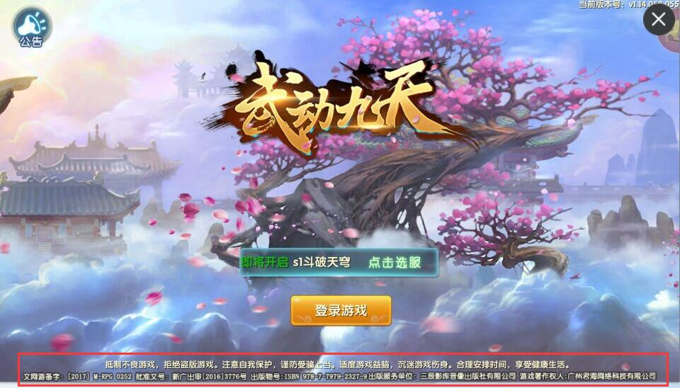
游戏机制 | 渠道功能需求 | 说明 | 验收结果
服务器 | 专混服开服配置 | 一个母包，服务器可以根据：game_channel_id，版本号来进行服务器的灵活切换，实现测试服可以根据不同的游戏包打开或者关闭，不同游戏包之间的专服、混服可以灵活切换；game_channel_id 可以随时进行添加，不用等游戏更新。
 | 服务器显示机制 | 新包混服到现有的某个专服时，新包的服务器列表只显示最新服，并且显示为1服
活动 | 活动配置 | 活动可以根据不同的专服来配置专属活动
更新 | 更新机制 | 1、更新机制：先出更新包，再线上版本更新。（对成熟游戏包或者研发技术非常强的cp要求，如产品调优阶段，可以先线上包更新再出更新包) 2、更新时间不要定在周四-周五，最好在周二更新，保证充足的打包和出包时间
换游戏素材 | 快速换加载页&logo | 君海安卓游戏包只需要出一个母包，cp提供游戏icon、logo、加载页、登录页、闪屏等资源路径，以上资源不加密，做成jpg或png格式，存放在游戏包固定文件夹和路径中(如加载页替换路径：asset/res/image/platForm/default/login_loginBg.png），君海自行替换素材更换游戏名、logo等素材出包。
评测包 | 评测包需求 | 1、不与上线包同步更新，评测包单独更新内容（修补bug时更新，版本迭代选择姓更新）。 2、评测包不带游戏LOGO
包体 | 包体大小 | 2D：中包60~70M（最佳）；3D：150M以下
 | 分包机制 | 第一个分包需要能让玩家第一天不用加载，第二天活动重置这个时间（例如04:00这个时间），玩家进入游戏的时候，直接在加载页面加载第二个分包资源（控制在30M以内），以此类推
后台 | 后台功能 | 游戏后台可以单独设置账号权限，显示单渠道数据（中央后台+单服后台）
 | 单渠道弹窗公告 | 通过game_channel_id配置，选择性显示该渠道公告。
 | 单渠道发邮件功能 | 通过运营后台向单渠道发公告、消息的功能。
 | 条件筛选用户推送功能 | 通过条件筛选（用户所属平台、区服、充值情况、登录情况等），向特定用户发送邮件。
版本号规则 | 安卓&越狱：游戏包versionCode | 安卓&越狱上线包版本号规则： versionCode，研发出包时，按VersionCode=100+VersionCode来算；VersionName,起始1.0.0,前两位研发按顺序增加，如1.2.0, 2.0.0 2.3.0，最后一位预留给君海修改。渠道修改版本号不会影响到游戏内容。
 | 正版：游戏包versionCode | 正版上线包版本号规则： versionCode，研发出包时，按VersionCode=100+VersionCode来算；VersionName,起始1.0.0,前两位研发按顺序增加，如1.2.0, 2.0.0 2.3.0，最后一位预留给渠道重签修改。渠道修改的最后一位数的版本号不会影响到游戏内容和审核服。（即研发根据1.2.0的前两位数1.2来辨别审核服） 正版：每次修复bug重新出包，版本号都+1
服务器 | 评测服 | 1、一般不要更新， 需要更新的事先跟商务确认可以更新后再更新，更新后第一时间出最新评测包 2、有且仅有一个测试服，保证24小时外网可见 3、高级账号3个，所有功能开通，且有较多元宝体验---不能进行清档 4、 安卓评测包和越狱评测包默认配置评测服
 | 测试服 | 1、 首发测试机制： 有且只有一个测试服， 外网可见 ，通过gamechannelid+ version code 辨识， 例如首发oppo渠道， 只有oppo gamechannelid+1.2.0（首发包版本号）的用户外网可见测试服 （目的：避免封测玩家进入测试服且免去添加ip白名单） 2、 所有正式渠道包在未上线前默认配置测试服（除特殊说明），且外网可见
 | 正式服 | 渠道包正式上线后使用 ，正式上线后的渠道包，后续的更新包也在正式服测试
游戏相关信息（十分重要！！！！必须有） | 版号&备案信息（可放在登录页） | 例子：（参考下面截图） 著作权人：广州君海网络科技有限公司 出版单位：上海绿岸网络科技股份有限公司 审批文号：新广出审[2017]XXXX 号 ISBN XXX-X-XXXX-XXXX-X 运营备案号：文网游备字【2017】M-RPG XXXX 号
 | 健康游戏公告（可放在登录页） | 抵制不良游戏， 拒绝盗版游戏。注意自我保护，谨防上当受骗。适度游戏益脑，沉迷游戏伤身。合理安排时间，享受健康生活

SDK接入注意事项
请一定要认真阅读SDK接入文档
请一定要认真阅读SDK接入文档
请一定要认真阅读SDK接入文档
在开始动手接入

